LevelC_电能量市场出清电价
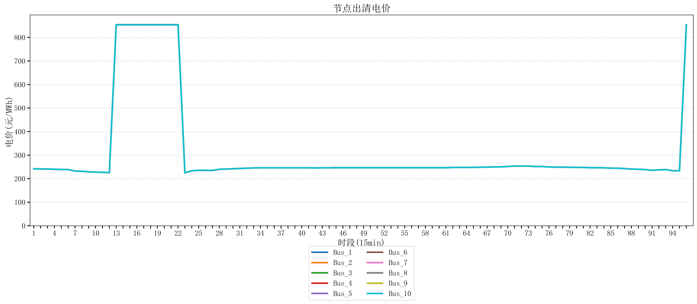
节点编号 | 电价类型 | 时段1 | 时段2 | 时段3 | 时段4 | 时段5 | 时段6 | 时段7 | 时段8 | 时段9 | 时段10 | 时段11 | 时段12 | 时段13 | 时段14 | 时段15 | 时段16 | 时段17 | 时段18 | 时段19 | 时段20 | 时段21 | 时段22
id | price_type | t1 | t2 | t3 | t4 | t5 | t6 | t7 | t8 | t9 | t10 | t11 | t12 | t13 | t14 | t15 | t16 | t17 | t18 | t19 | t20 | t21 | t22
str | str | float64 | float64 | float64 | float64 | float64 | float64 | float64 | float64 | float64 | float64 | float64 | float64 | float64 | float64 | float64 | float64 | float64 | float64 | float64 | float64 | float64 | float64
Bus_1 | 电能量电价 | 242.11096 | 241.0408 | 240.99712 | 239.88328 | 239.19896 | 238.61656 | 232.414 | 231.30016 | 229.07248 | 227.95864 | 226.8448 | 225.73096 | 853.98584 | 853.98584 | 853.98584 | 853.98584 | 853.98584 | 853.98584 | 853.98584 | 853.98584 | 853.98584 | 853.98584
Bus_2 | 电能量电价 | 242.11096 | 241.0408 | 240.99712 | 239.88328 | 239.19896 | 238.61656 | 232.414 | 231.30016 | 229.07248 | 227.95864 | 226.8448 | 225.73096 | 853.98584 | 853.98584 | 853.98584 | 853.98584 | 853.98584 | 853.98584 | 853.98584 | 853.98584 | 853.98584 | 853.98584
Bus_3 | 电能量电价 | 242.11096 | 241.0408 | 240.99712 | 239.88328 | 239.19896 | 238.61656 | 232.414 | 231.30016 | 229.07248 | 227.95864 | 226.8448 | 225.73096 | 853.98584 | 853.98584 | 853.98584 | 853.98584 | 853.98584 | 853.98584 | 853.98584 | 853.98584 | 853.98584 | 853.98584
Bus_4 | 电能量电价 | 242.11096 | 241.0408 | 240.99712 | 239.88328 | 239.19896 | 238.61656 | 232.414 | 231.30016 | 229.07248 | 227.95864 | 226.8448 | 225.73096 | 853.98584 | 853.98584 | 853.98584 | 853.98584 | 853.98584 | 853.98584 | 853.98584 | 853.98584 | 853.98584 | 853.98584
Bus_5 | 电能量电价 | 242.11096 | 241.0408 | 240.99712 | 239.88328 | 239.19896 | 238.61656 | 232.414 | 231.30016 | 229.07248 | 227.95864 | 226.8448 | 225.73096 | 853.98584 | 853.98584 | 853.98584 | 853.98584 | 853.98584 | 853.98584 | 853.98584 | 853.98584 | 853.98584 | 853.98584
Bus_6 | 电能量电价 | 242.11096 | 241.0408 | 240.99712 | 239.88328 | 239.19896 | 238.61656 | 232.414 | 231.30016 | 229.07248 | 227.95864 | 226.8448 | 225.73096 | 853.98584 | 853.98584 | 853.98584 | 853.98584 | 853.98584 | 853.98584 | 853.98584 | 853.98584 | 853.98584 | 853.98584
Bus_7 | 电能量电价 | 242.11096 | 241.0408 | 240.99712 | 239.88328 | 239.19896 | 238.61656 | 232.414 | 231.30016 | 229.07248 | 227.95864 | 226.8448 | 225.73096 | 853.98584 | 853.98584 | 853.98584 | 853.98584 | 853.98584 | 853.98584 | 853.98584 | 853.98584 | 853.98584 | 853.98584
Bus_8 | 电能量电价 | 242.11096 | 241.0408 | 240.99712 | 239.88328 | 239.19896 | 238.61656 | 232.414 | 231.30016 | 229.07248 | 227.95864 | 226.8448 | 225.73096 | 853.98584 | 853.98584 | 853.98584 | 853.98584 | 853.98584 | 853.98584 | 853.98584 | 853.98584 | 853.98584 | 853.98584
Bus_9 | 电能量电价 | 242.11096 | 241.0408 | 240.99712 | 239.88328 | 239.19896 | 238.61656 | 232.414 | 231.30016 | 229.07248 | 227.95864 | 226.8448 | 225.73096 | 853.98584 | 853.98584 | 853.98584 | 853.98584 | 853.98584 | 853.98584 | 853.98584 | 853.98584 | 853.98584 | 853.98584
Bus_10 | 电能量电价 | 242.11096 | 241.0408 | 240.99712 | 239.88328 | 239.19896 | 238.61656 | 232.414 | 231.30016 | 229.07248 | 227.95864 | 226.8448 | 225.73096 | 853.98584 | 853.98584 | 853.98584 | 853.98584 | 853.98584 | 853.98584 | 853.98584 | 853.98584 | 853.98584 | 853.98584
Bus_11 | 电能量电价 | 242.11096 | 241.0408 | 240.99712 | 239.88328 | 239.19896 | 238.61656 | 232.414 | 231.30016 | 229.07248 | 227.95864 | 226.8448 | 225.73096 | 853.98584 | 853.98584 | 853.98584 | 853.98584 | 853.98584 | 853.98584 | 853.98584 | 853.98584 | 853.98584 | 853.98584
Bus_12 | 电能量电价 | 242.11096 | 241.0408 | 240.99712 | 239.88328 | 239.19896 | 238.61656 | 232.414 | 231.30016 | 229.07248 | 227.95864 | 226.8448 | 225.73096 | 853.98584 | 853.98584 | 853.98584 | 853.98584 | 853.98584 | 853.98584 | 853.98584 | 853.98584 | 853.98584 | 853.98584
Bus_13 | 电能量电价 | 242.11096 | 241.0408 | 240.99712 | 239.88328 | 239.19896 | 238.61656 | 232.414 | 231.30016 | 229.07248 | 227.95864 | 226.8448 | 225.73096 | 853.98584 | 853.98584 | 853.98584 | 853.98584 | 853.98584 | 853.98584 | 853.98584 | 853.98584 | 853.98584 | 853.98584
Bus_14 | 电能量电价 | 242.11096 | 241.0408 | 240.99712 | 239.88328 | 239.19896 | 238.61656 | 232.414 | 231.30016 | 229.07248 | 227.95864 | 226.8448 | 225.73096 | 853.98584 | 853.98584 | 853.98584 | 853.98584 | 853.98584 | 853.98584 | 853.98584 | 853.98584 | 853.98584 | 853.98584
Bus_15 | 电能量电价 | 242.11096 | 241.0408 | 240.99712 | 239.88328 | 239.19896 | 238.61656 | 232.414 | 231.30016 | 229.07248 | 227.95864 | 226.8448 | 225.73096 | 853.98584 | 853.98584 | 853.98584 | 853.98584 | 853.98584 | 853.98584 | 853.98584 | 853.98584 | 853.98584 | 853.98584
Bus_16 | 电能量电价 | 242.11096 | 241.0408 | 240.99712 | 239.88328 | 239.19896 | 238.61656 | 232.414 | 231.30016 | 229.07248 | 227.95864 | 226.8448 | 225.73096 | 853.98584 | 853.98584 | 853.98584 | 853.98584 | 853.98584 | 853.98584 | 853.98584 | 853.98584 | 853.98584 | 853.98584
Bus_17 | 电能量电价 | 242.11096 | 241.0408 | 240.99712 | 239.88328 | 239.19896 | 238.61656 | 232.414 | 231.30016 | 229.07248 | 227.95864 | 226.8448 | 225.73096 | 853.98584 | 853.98584 | 853.98584 | 853.98584 | 853.98584 | 853.98584 | 853.98584 | 853.98584 | 853.98584 | 853.98584
Bus_18 | 电能量电价 | 242.11096 | 241.0408 | 240.99712 | 239.88328 | 239.19896 | 238.61656 | 232.414 | 231.30016 | 229.07248 | 227.95864 | 226.8448 | 225.73096 | 853.98584 | 853.98584 | 853.98584 | 853.98584 | 853.98584 | 853.98584 | 853.98584 | 853.98584 | 853.98584 | 853.98584
Bus_19 | 电能量电价 | 242.11096 | 241.0408 | 240.99712 | 239.88328 | 239.19896 | 238.61656 | 232.414 | 231.30016 | 229.07248 | 227.95864 | 226.8448 | 225.73096 | 853.98584 | 853.98584 | 853.98584 | 853.98584 | 853.98584 | 853.98584 | 853.98584 | 853.98584 | 853.98584 | 853.98584
Bus_20 | 电能量电价 | 242.11096 | 241.0408 | 240.99712 | 239.88328 | 239.19896 | 238.61656 | 232.414 | 231.30016 | 229.07248 | 227.95864 | 226.8448 | 225.73096 | 853.98584 | 853.98584 | 853.98584 | 853.98584 | 853.98584 | 853.98584 | 853.98584 | 853.98584 | 853.98584 | 853.98584
Bus_21 | 电能量电价 | 242.11096 | 241.0408 | 240.99712 | 239.88328 | 239.19896 | 238.61656 | 232.414 | 231.30016 | 229.07248 | 227.95864 | 226.8448 | 225.73096 | 853.98584 | 853.98584 | 853.98584 | 853.98584 | 853.98584 | 853.98584 | 853.98584 | 853.98584 | 853.98584 | 853.98584
Bus_22 | 电能量电价 | 242.11096 | 241.0408 | 240.99712 | 239.88328 | 239.19896 | 238.61656 | 232.414 | 231.30016 | 229.07248 | 227.95864 | 226.8448 | 225.73096 | 853.98584 | 853.98584 | 853.98584 | 853.98584 | 853.98584 | 853.98584 | 853.98584 | 853.98584 | 853.98584 | 853.98584
Bus_23 | 电能量电价 | 242.11096 | 241.0408 | 240.99712 | 239.88328 | 239.19896 | 238.61656 | 232.414 | 231.30016 | 229.07248 | 227.95864 | 226.8448 | 225.73096 | 853.98584 | 853.98584 | 853.98584 | 853.98584 | 853.98584 | 853.98584 | 853.98584 | 853.98584 | 853.98584 | 853.98584
Bus_24 | 电能量电价 | 242.11096 | 241.0408 | 240.99712 | 239.88328 | 239.19896 | 238.61656 | 232.414 | 231.30016 | 229.07248 | 227.95864 | 226.8448 | 225.73096 | 853.98584 | 853.98584 | 853.98584 | 853.98584 | 853.98584 | 853.98584 | 853.98584 | 853.98584 | 853.98584 | 853.98584
Bus_25 | 电能量电价 | 242.11096 | 241.0408 | 240.99712 | 239.88328 | 239.19896 | 238.61656 | 232.414 | 231.30016 | 229.07248 | 227.95864 | 226.8448 | 225.73096 | 853.98584 | 853.98584 | 853.98584 | 853.98584 | 853.98584 | 853.98584 | 853.98584 | 853.98584 | 853.98584 | 853.98584
Bus_26 | 电能量电价 | 242.11096 | 241.0408 | 240.99712 | 239.88328 | 239.19896 | 238.61656 | 232.414 | 231.30016 | 229.07248 | 227.95864 | 226.8448 | 225.73096 | 853.98584 | 853.98584 | 853.98584 | 853.98584 | 853.98584 | 853.98584 | 853.98584 | 853.98584 | 853.98584 | 853.98584
Bus_27 | 电能量电价 | 242.11096 | 241.0408 | 240.99712 | 239.88328 | 239.19896 | 238.61656 | 232.414 | 231.30016 | 229.07248 | 227.95864 | 226.8448 | 225.73096 | 853.98584 | 853.98584 | 853.98584 | 853.98584 | 853.98584 | 853.98584 | 853.98584 | 853.98584 | 853.98584 | 853.98584
Bus_28 | 电能量电价 | 242.11096 | 241.0408 | 240.99712 | 239.88328 | 239.19896 | 238.61656 | 232.414 | 231.30016 | 229.07248 | 227.95864 | 226.8448 | 225.73096 | 853.98584 | 853.98584 | 853.98584 | 853.98584 | 853.98584 | 853.98584 | 853.98584 | 853.98584 | 853.98584 | 853.98584
Bus_29 | 电能量电价 | 242.11096 | 241.0408 | 240.99712 | 239.88328 | 239.19896 | 238.61656 | 232.414 | 231.30016 | 229.07248 | 227.95864 | 226.8448 | 225.73096 | 853.98584 | 853.98584 | 853.98584 | 853.98584 | 853.98584 | 853.98584 | 853.98584 | 853.98584 | 853.98584 | 853.98584
Bus_30 | 电能量电价 | 242.11096 | 241.0408 | 240.99712 | 239.88328 | 239.19896 | 238.61656 | 232.414 | 231.30016 | 229.07248 | 227.95864 | 226.8448 | 225.73096 | 853.98584 | 853.98584 | 853.98584 | 853.98584 | 853.98584 | 853.98584 | 853.98584 | 853.98584 | 853.98584 | 853.98584
Bus_31 | 电能量电价 | 242.11096 | 241.0408 | 240.99712 | 239.88328 | 239.19896 | 238.61656 | 232.414 | 231.30016 | 229.07248 | 227.95864 | 226.8448 | 225.73096 | 853.98584 | 853.98584 | 853.98584 | 853.98584 | 853.98584 | 853.98584 | 853.98584 | 853.98584 | 853.98584 | 853.98584
Bus_32 | 电能量电价 | 242.11096 | 241.0408 | 240.99712 | 239.88328 | 239.19896 | 238.61656 | 232.414 | 231.30016 | 229.07248 | 227.95864 | 226.8448 | 225.73096 | 853.98584 | 853.98584 | 853.98584 | 853.98584 | 853.98584 | 853.98584 | 853.98584 | 853.98584 | 853.98584 | 853.98584
Bus_33 | 电能量电价 | 242.11096 | 241.0408 | 240.99712 | 239.88328 | 239.19896 | 238.61656 | 232.414 | 231.30016 | 229.07248 | 227.95864 | 226.8448 | 225.73096 | 853.98584 | 853.98584 | 853.98584 | 853.98584 | 853.98584 | 853.98584 | 853.98584 | 853.98584 | 853.98584 | 853.98584
Bus_34 | 电能量电价 | 242.11096 | 241.0408 | 240.99712 | 239.88328 | 239.19896 | 238.61656 | 232.414 | 231.30016 | 229.07248 | 227.95864 | 226.8448 | 225.73096 | 853.98584 | 853.98584 | 853.98584 | 853.98584 | 853.98584 | 853.98584 | 853.98584 | 853.98584 | 853.98584 | 853.98584
Bus_35 | 电能量电价 | 242.11096 | 241.0408 | 240.99712 | 239.88328 | 239.19896 | 238.61656 | 232.414 | 231.30016 | 229.07248 | 227.95864 | 226.8448 | 225.73096 | 853.98584 | 853.98584 | 853.98584 | 853.98584 | 853.98584 | 853.98584 | 853.98584 | 853.98584 | 853.98584 | 853.98584
Bus_36 | 电能量电价 | 242.11096 | 241.0408 | 240.99712 | 239.88328 | 239.19896 | 238.61656 | 232.414 | 231.30016 | 229.07248 | 227.95864 | 226.8448 | 225.73096 | 853.98584 | 853.98584 | 853.98584 | 853.98584 | 853.98584 | 853.98584 | 853.98584 | 853.98584 | 853.98584 | 853.98584
Bus_37 | 电能量电价 | 242.11096 | 241.0408 | 240.99712 | 239.88328 | 239.19896 | 238.61656 | 232.414 | 231.30016 | 229.07248 | 227.95864 | 226.8448 | 225.73096 | 853.98584 | 853.98584 | 853.98584 | 853.98584 | 853.98584 | 853.98584 | 853.98584 | 853.98584 | 853.98584 | 853.98584
Bus_38 | 电能量电价 | 242.11096 | 241.0408 | 240.99712 | 239.88328 | 239.19896 | 238.61656 | 232.414 | 231.30016 | 229.07248 | 227.95864 | 226.8448 | 225.73096 | 853.98584 | 853.98584 | 853.98584 | 853.98584 | 853.98584 | 853.98584 | 853.98584 | 853.98584 | 853.98584 | 853.98584
Bus_39 | 电能量电价 | 242.11096 | 241.0408 | 240.99712 | 239.88328 | 239.19896 | 238.61656 | 232.414 | 231.30016 | 229.07248 | 227.95864 | 226.8448 | 225.73096 | 853.98584 | 853.98584 | 853.98584 | 853.98584 | 853.98584 | 853.98584 | 853.98584 | 853.98584 | 853.98584 | 853.98584
Bus_40 | 电能量电价 | 242.11096 | 241.0408 | 240.99712 | 239.88328 | 239.19896 | 238.61656 | 232.414 | 231.30016 | 229.07248 | 227.95864 | 226.8448 | 225.73096 | 853.98584 | 853.98584 | 853.98584 | 853.98584 | 853.98584 | 853.98584 | 853.98584 | 853.98584 | 853.98584 | 853.98584
Bus_41 | 电能量电价 | 242.11096 | 241.0408 | 240.99712 | 239.88328 | 239.19896 | 238.61656 | 232.414 | 231.30016 | 229.07248 | 227.95864 | 226.8448 | 225.73096 | 853.98584 | 853.98584 | 853.98584 | 853.98584 | 853.98584 | 853.98584 | 853.98584 | 853.98584 | 853.98584 | 853.98584
Bus_42 | 电能量电价 | 242.11096 | 241.0408 | 240.99712 | 239.88328 | 239.19896 | 238.61656 | 232.414 | 231.30016 | 229.07248 | 227.95864 | 226.8448 | 225.73096 | 853.98584 | 853.98584 | 853.98584 | 853.98584 | 853.98584 | 853.98584 | 853.98584 | 853.98584 | 853.98584 | 853.98584
Bus_43 | 电能量电价 | 242.11096 | 241.0408 | 240.99712 | 239.88328 | 239.19896 | 238.61656 | 232.414 | 231.30016 | 229.07248 | 227.95864 | 226.8448 | 225.73096 | 853.98584 | 853.98584 | 853.98584 | 853.98584 | 853.98584 | 853.98584 | 853.98584 | 853.98584 | 853.98584 | 853.98584
Bus_44 | 电能量电价 | 242.11096 | 241.0408 | 240.99712 | 239.88328 | 239.19896 | 238.61656 | 232.414 | 231.30016 | 229.07248 | 227.95864 | 226.8448 | 225.73096 | 853.98584 | 853.98584 | 853.98584 | 853.98584 | 853.98584 | 853.98584 | 853.98584 | 853.98584 | 853.98584 | 853.98584
Bus_1 | 阻塞电价 | 0 | 0 | 0 | 0 | 0 | 0 | 0 | 0 | 0 | 0 | 0 | 0 | 0 | 0 | 0 | 0 | 0 | 0 | 0 | 0 | 0 | 0
Bus_2 | 阻塞电价 | 0 | 0 | 0 | 0 | 0 | 0 | 0 | 0 | 0 | 0 | 0 | 0 | 0 | 0 | 0 | 0 | 0 | 0 | 0 | 0 | 0 | 0
...

LevelC_电力电量平衡表单
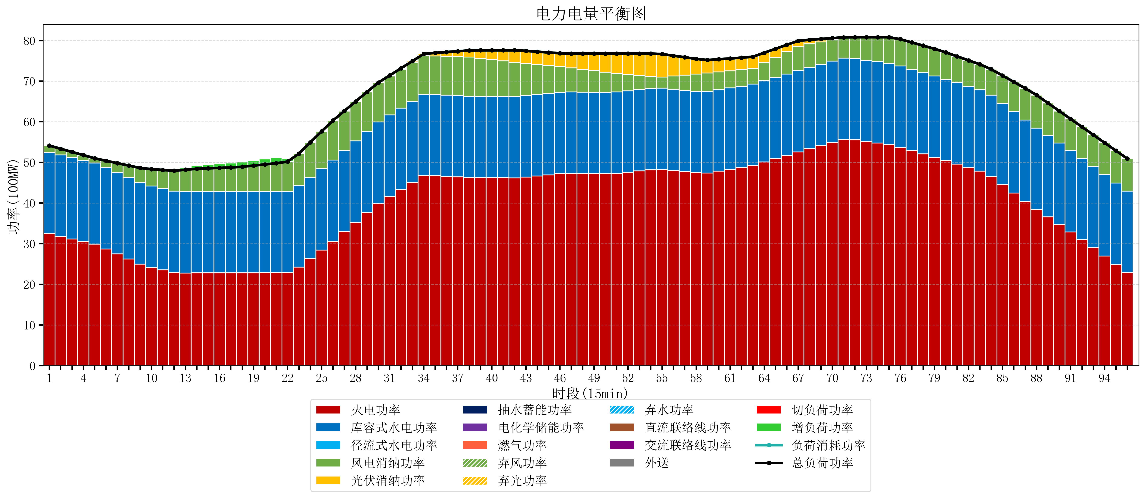
元件名称 | 时段1 | 时段2 | 时段3 | 时段4 | 时段5 | 时段6 | 时段7 | 时段8 | 时段9 | 时段10 | 时段11 | 时段12 | 时段13 | 时段14 | 时段15 | 时段16 | 时段17
name | t1 | t2 | t3 | t4 | t5 | t6 | t7 | t8 | t9 | t10 | t11 | t12 | t13 | t14 | t15 | t16 | t17
str | float64 | float64 | float64 | float64 | float64 | float64 | float64 | float64 | float64 | float64 | float64 | float64 | float64 | float64 | float64 | float64 | float64
火电功率 | 32.484331334 | 31.834740056 | 31.185148779 | 30.535557501 | 29.885966223 | 28.720222019 | 27.477054877 | 26.233887734 | 24.990720592 | 24.210409265 | 23.593458814 | 22.976508363 | 22.810797784 | 22.82265374 | 22.827878116 | 22.833102493 | 22.83832687
库容式水电功率 | 20 | 20 | 20 | 20 | 20 | 20 | 20 | 20 | 20 | 20 | 20 | 20 | 20 | 20 | 20 | 20 | 20
径流式水电功率 | 0 | 0 | 0 | 0 | 0 | 0 | 0 | 0 | 0 | 0 | 0 | 0 | 0 | 0 | 0 | 0 | 0
风电消纳功率 | 1.67 | 1.5368421053 | 1.4036842105 | 1.2705263158 | 1.1373684211 | 1.6905263158 | 2.3466315789 | 3.0027368421 | 3.6588421053 | 4.1413684211 | 4.5626315789 | 4.9838947368 | 5.4051578947 | 5.6304210526 | 5.7296842105 | 5.8289473684 | 5.9282105263
光伏消纳功率 | 0 | 0 | 0 | 0 | 0 | 0 | 0 | 0 | 0 | 0 | 0 | 0 | 0 | 0 | 0 | 0 | 0
抽水蓄能功率 | 0 | 0 | 0 | 0 | 0 | 0 | 0 | 0 | 0 | 0 | 0 | 0 | 0 | 0 | 0 | 0 | 0
电化学储能功率 | 0 | 0 | 0 | 0 | 0 | 0 | 0 | 0 | 0 | 0 | 0 | 0 | 0 | 0 | 0 | 0 | 0
燃气功率 | 0 | 0 | 0 | 0 | 0 | 0 | 0 | 0 | 0 | 0 | 0 | 0 | 0 | 0 | 0 | 0 | 0
直流联络线功率 | 0 | 0 | 0 | 0 | 0 | 0 | 0 | 0 | 0 | 0 | 0 | 0 | 0 | 0 | 0 | 0 | 0
交流联络线功率 | 0 | 0 | 0 | 0 | 0 | 0 | 0 | 0 | 0 | 0 | 0 | 0 | 0 | 0 | 0 | 0 | 0
负荷消耗功率 | 54.154331334 | 53.371582162 | 52.588832989 | 51.806083817 | 51.023334644 | 50.410748335 | 49.823686456 | 49.236624577 | 48.649562697 | 48.351777686 | 48.156090393 | 47.9604031 | 48.215955679 | 48.453074792 | 48.557562327 | 48.662049861 | 48.766537396
外送 | 0 | 0 | 0 | 0 | 0 | 0 | 0 | 0 | 0 | 0 | 0 | 0 | 0 | 0 | 0 | 0 | 0
总负荷功率 | 54.154331334 | 53.371582162 | 52.588832989 | 51.806083817 | 51.023334644 | 50.410748335 | 49.823686456 | 49.236624577 | 48.649562697 | 48.351777686 | 48.156090393 | 47.9604031 | 48.215955679 | 48.453074792 | 48.557562327 | 48.662049861 | 48.766537396
弃风功率 | 0 | 0 | 0 | 0 | 0 | 0 | 0 | 0 | 0 | 0 | 0 | 0 | 0 | 0 | 0 | 0 | 0
弃光功率 | 0 | 0 | 0 | 0 | 0 | 0 | 0 | 0 | 0 | 0 | 0 | 0 | 0 | 0 | 0 | 0 | 0
弃水功率 | 0 | 0 | 0 | 0 | 0 | 0 | 0 | 0 | 0 | 0 | 0 | 0 | 0 | 0 | 0 | 0 | 0
切负荷功率 | 0 | 0 | 0 | 0 | 0 | 0 | 0 | 0 | 0 | 0 | 0 | 0 | 0 | 0 | 0 | 0 | 0
增负荷功率 | 0 | 0 | 0 | 0 | 0 | 0 | 0 | 0 | 0 | 0 | 0 | 0 | 0.45123987206 | 0.76493227424 | 0.86941980887 | 0.9739073435 | 1.0783948781

